set_environment
Python

เปิดไฟล์ CRR_validate.ipynb

run code ตามภาพ group ด้านล่างทั้งหมด

work_flow
work_flow

Prepare data | 1.performance_data
 | 2.1 load__performance_data
 | 2.2 load_data

1.performance_data
Oracle (PL SQL)

ดึงข้อมูลตามปีที่ต้องการ validate CRR โดยจะดู Performance ใน 1 ปีข้างหน้า เช่น validate CRR ปี 2022 ดังนั้นข้อมูล performance ที่จะดึงคือข้อมูลตั้งแต่ 2023-01-31 - 2023-12-31
1. เปิด Oracle (PL SQL) run คำสั่งตามภาพด้านล่าง

SELECT *
FROM risk_loan_account_hist
WHERE AS_OF_DATE BETWEEN DATE'2023-01-31' AND DATE'2023-12-31'

วันที่ของข้อมูล (format YYYY-MM-DD)
แก้ไข date ตาม condition ที่ต้องการดึงข้อมูล

กดปุ่ม Run Statement

หน้าจอจะแสดงข้อมูลตามภาพ

2. export file เป็น .txt

กด dropdown list และเลื่อน scroll bar ขึ้นไปจนพบตัวเลือก "csv"

เลือก "csv"

กดปุ่ม Browse...

ระบุ folder ตามภาพ CRR Validate\Input\mapping

dssd

ระบุชื่อไฟล์ + .csv และกดปุ่ม Save

dssd

dssd

กดปุ่มเสร็จสิ้น...

dssd

3. ตรวจสอบว่ามี file performance.csv ใน folder หรือไม่

dssd

4. เปลี่ยน format AS_OF_DATE

dssd

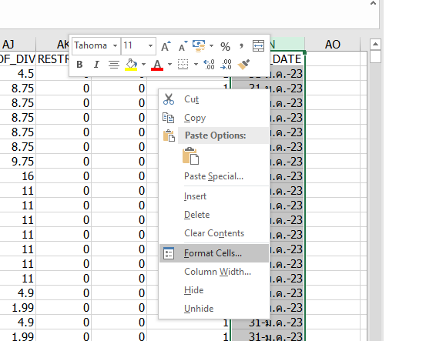

คลุมทั้ง columns AS_OF_DATE แล้วเลือก format cells
dssd

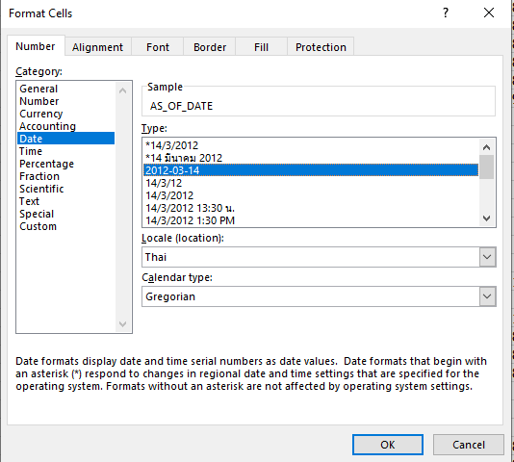

settings ตามภาพแล้วกดปุ่ม OK

dssd

dssd

dssd

dssd

format AS_OF_DATE เป็นตามภาพแล้ว save file

2.1 load__performance_data
python

1. เรียกใช้ function load_performance() โดยจะ load data ล่าสุดที่ใส่ใน folder

2.2 load_data
Python

1. นำข้อมูล CRR ที่จะใช้ประกอบการ validate model มาใส่ใน folder CRR Validate\Input\data

ตัวอย่างไฟล์ข้อมูลที่นำไปใส่ folder ตรวจสอบชื่อ columns ให้ตรงตามภาพ

2. เรียกใช้ function load_input() โดยจะ load data ล่าสุดที่ใส่ใน folder

ตัวอย่างข้อมูลที่ load เข้ามา

จำนวนข้อมูลที่ load เข้ามา

2.2 load__performance_data (2)
python

2.2 load__performance_data (3)
python

